Sheet1
定制家具、设备项目预算明细表
序号 | 物品名称 | 规格与技术要求 | 单位 | 数量 | 概算单价（元） | 概算总价（元） | 备注

1 | 定制书柜 | 尺寸：3000*2000*600（mm） 1、基材：采用原木橡胶木齿接板，符合环保标准，经过防虫、防腐特殊处理，含水率达到国家标准，抗弯力强，不变形。柜体竖板层板采用18mm原木橡胶木齿接板，柜门采用18mm原木橡胶木齿接板，背板采用9mm优质多层板贴橡胶木木皮。 2、油漆：品牌PU漆，采用五底三面亚光透明油漆工艺，十二道油漆工序，表面纹理清晰无颗粒、无气泡、无渣点，颜色均匀，外部油漆厚度≥1.2mm，甲醛含量＜0.5mg/L，符合GB18581-2001检验标准。 3、粘胶：均采用符合GB18583-2001标准的品牌白乳胶，粘合强度大，粘合时间长符合标准要求。 4、五金配件：采用优质五金配件。 | 张 | 2 | 6000 | 12000 | 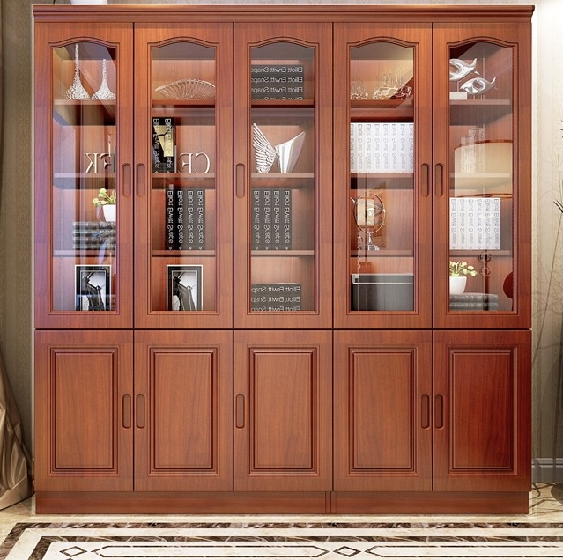 | 柜门采用全木质结构，不使用玻璃材质，可上锁，可悬挂衣服。
2 | 定制会议桌 | 尺寸：7000*2000*750（mm） 1、基材：采用原木橡胶木齿接板，符合环保标准，经过防虫、防腐特殊处理，含水率达到国家标准，抗弯力强，不变形。 2、油漆：品牌PU漆，采用五底三面亚光透明油漆工艺，十二道油漆工序，表面纹理清晰无颗粒、无气泡、无渣点，颜色均匀，外部油漆厚度≥1.2mm，甲醛含量＜0.5mg/L，符合GB18581-2001检验标准。 3、粘胶：均采用符合GB18583-2001标准的品牌白乳胶，粘合强度大，粘合时间长符合标准要求。 4、五金配件：采用优质五金配件。 | 张 | 1 | 17850 | 17850 | 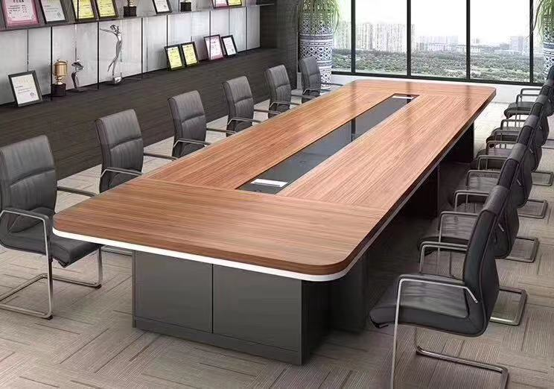
3 | 定制会议桌 | 尺寸：4200*1800*750（mm） 1、基材：采用原木橡胶木齿接板，符合环保标准，经过防虫、防腐特殊处理，含水率达到国家标准，抗弯力强，不变形。 2、油漆：品牌PU漆，采用五底三面亚光透明油漆工艺，十二道油漆工序，表面纹理清晰无颗粒、无气泡、无渣点，颜色均匀，外部油漆厚度≥1.2mm，甲醛含量＜0.5mg/L，符合GB18581-2001检验标准。 3、粘胶：均采用符合GB18583-2001标准的品牌白乳胶，粘合强度大，粘合时间长符合标准要求。 4、五金配件：采用优质五金配件。 | 张 | 1 | 10695 | 10695
4 | 定制会议条桌 | 规格：1400*400*760 1.基材：采用原木橡胶木齿接板，符合环保标准，经过防虫、防腐特殊处理，含水率达到国家标准，抗弯力强，不变形 2.封边材料:采用PVC防撞封边条； 3.胶粘剂：环保品牌胶水符合E1级标准； 4.五金配件：优质的五金件所有五金配件全部经过防锈，防腐处理。 | 10 | 张 | 595 | 5950 | 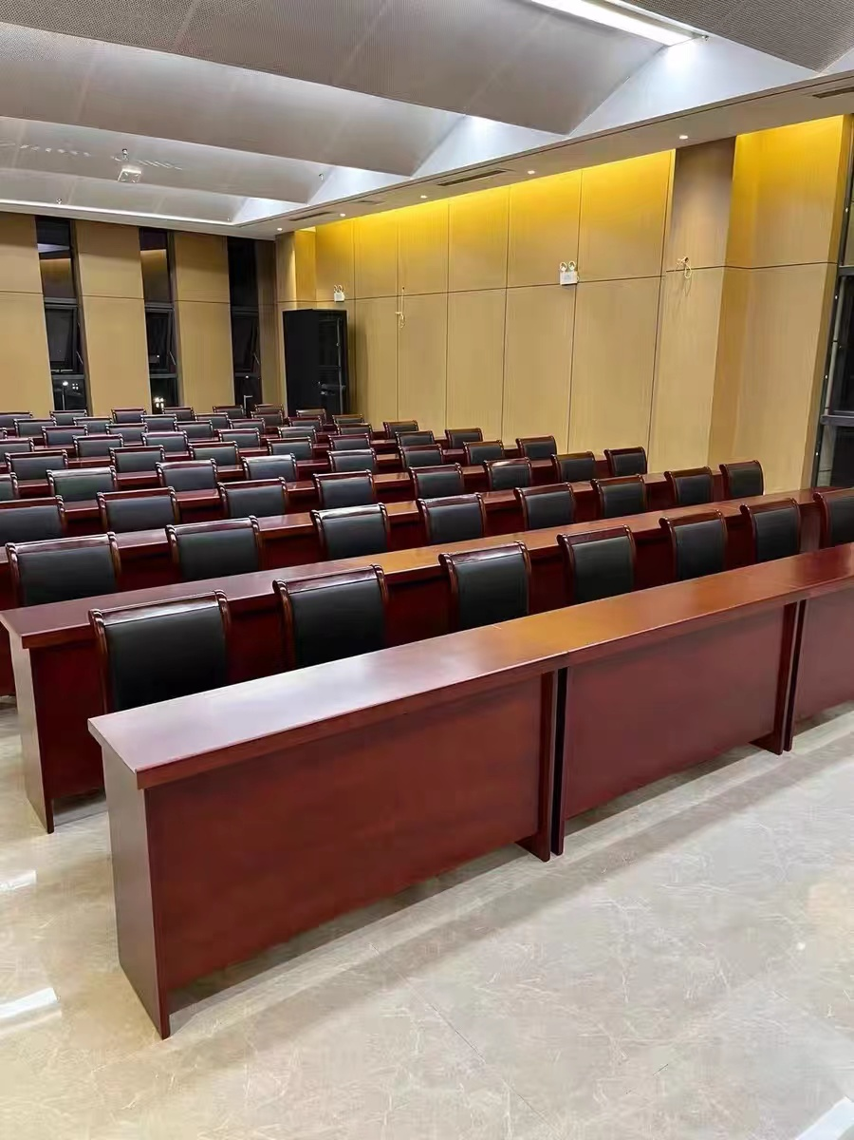
5 | 定制地柜 | 2800*600*750（最终尺寸以现场装修尺寸定做） 1、基材：采用原木橡胶木齿接板，符合环保标准，经过防虫、防腐特殊处理，含水率达到国家标准，抗弯力强，不变形； 2、面材：采用浸渍胶膜纸饰面双饰面，浸渍胶膜纸饰面刨花板符合GB/T 15102-2017 《浸渍胶膜纸饰面纤维板和刨花板》要求； 3、封边：采用激光同色封边工艺，甲醛释放量符合国家标准≤1.5mg/L，符合QB/T 4463-2013《家具用封边条技术要求》标准要求，封边严密、平整、无龟裂、无鼓泡、无变色、无起皱； 4、台面：人造大理石； 5、五金配件：采用优质五金配件。 | 套 | 1 | 4480 | 4480
6 | 定制落地茶水柜 | 2800*300*600（最终尺寸以现场装修尺寸定做） 1、基材：采用原木橡胶木齿接板，符合环保标准，经过防虫、防腐特殊处理，含水率达到国家标准，抗弯力强，不变形； 2、面材：采用浸渍胶膜纸饰面双饰面，浸渍胶膜纸饰面刨花板符合GB/T 15102-2017 《浸渍胶膜纸饰面纤维板和刨花板》要求； 3、封边：采用激光同色封边工艺，甲醛释放量符合国家标准≤1.5mg/L，符合QB/T 4463-2013《家具用封边条技术要求》标准要求，封边严密、平整、无龟裂、无鼓泡、无变色、无起皱； 4、五金配件：采用优质五金配件。 | 套 | 1 | 1850 | 1850 | 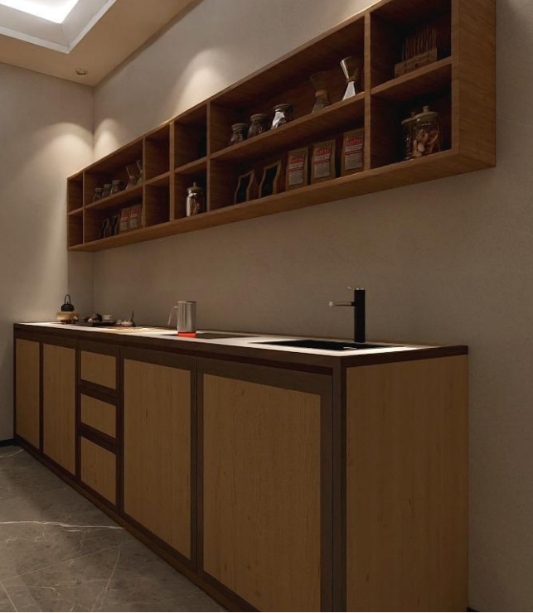
7 | 水槽+龙头 | sus304不锈钢水槽，厚度≥1.0mm，经高温除油，防腐防锈处理，拉丝工艺，边角圆润处理； sus304不锈钢主体龙头，陶瓷阀芯，冷热双控。 注：需与地柜台面做台下盆工艺。 | 套 | 1 | 1260 | 1260
8 | 茶几 | 长条茶几 | 个 | 4 | 800 | 3200
9 | 木质茶水柜 | 深色双开门，带抽屉或隔间，宽度约60，高度约80 | 个 | 1 | 600 | 600
10 | 四门铁皮柜 | 铁皮加厚，带抽屉，不要玻璃门，可上锁 | 个 | 8 | 800 | 6400
11 | 两门铁皮柜 | 铁皮加厚，带挂钩，可悬挂衣物，不要玻璃门，可上锁 | 个 | 8 | 800 | 6400
12 | 会议椅 | 尺寸：常规； 1、面料：黑色牛皮，厚度1.1mm，皮革面料的干摩擦牢度≥4级，皮革涂层粘着牢度≥3.0N/10mm，可分解芳香胺未检出，皮革PH值4.0～6.0；多层强力拉筋包背，高速衣车及粗线车制皮套； 2、海绵： PU低燃高密度定型海棉，座垫的密度55kg/m³,靠背的密度45kg/m³,回弹力65%，拉伸强度165.6KPA，坐感舒适； 3、优质40*20mm扁管电镀弓形脚架。 | 张 | 66 | 790 | 52140 | 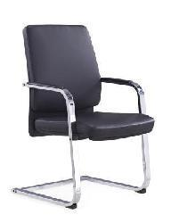
13 | 会议椅（带写字板） | 尺寸：常规； 1、面料优质耐磨特网饰面，高级耐磨弹力绒布座饰面； 2、海绵座垫采用45以上高密度纯好棉； 3、全新PP工程塑料加固背筐，10厘厚优质多层实木夹板，配铝合金托旋转写字板； 4、铝合金压铸连接件；扶手可活动； 5、椅架采用1.5mm厚精抛光电镀钢架，带黑色尼龙固定脚塞； 6、功能坐垫可翻起，架子可全折叠。 | 张 | 20 | 500 | 10000
合 计 |  |  |  |  |  | 132825

 |  |  |  | 建设部门:
 |  |  |  | （盖章）
 |  |  |  | 年 月 日

